关系图
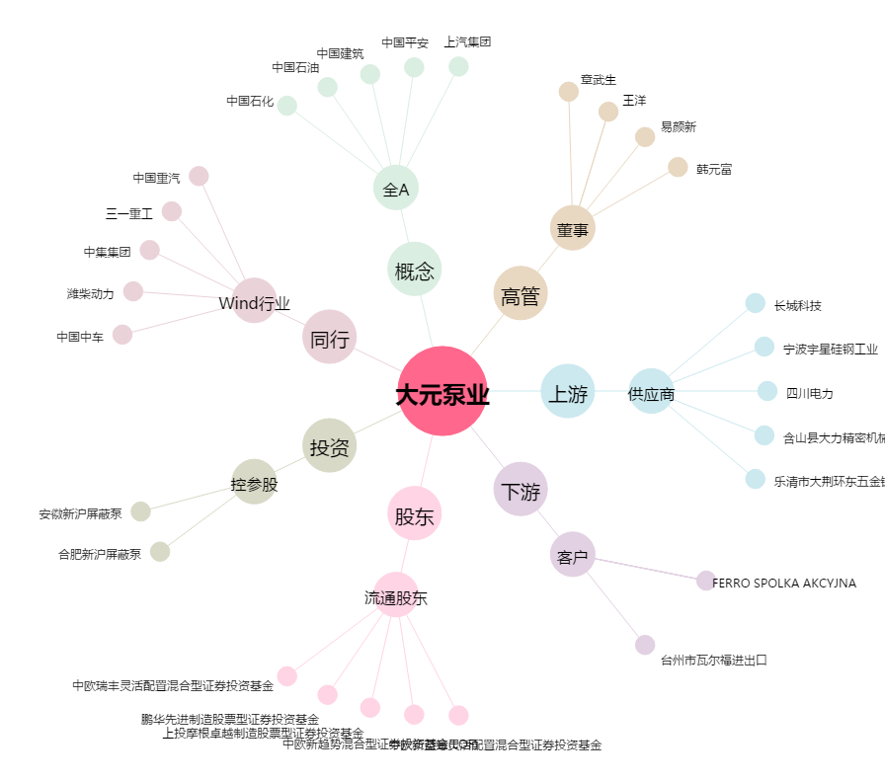
大元泵业[603757.SH] - 关系概览图

